DCB0
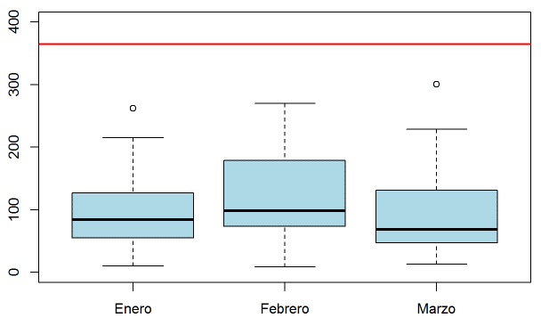
DIAGRAMA DE CAJA Y BIGOTES

DCB
Es una representación gráfica de la distribución de los datos, señalando como se distribuyen y mostrando los valores atípicos.
DIAGRAMA DE CAJA Y BIGOTES

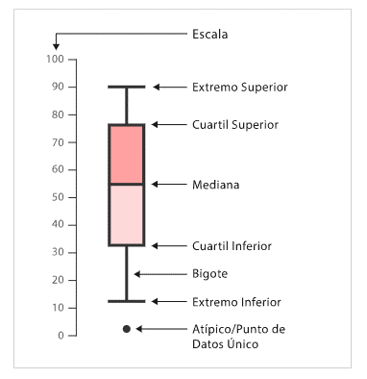
 | Valor mayor y menor de los datos

 | Mediana
 | La mediana está representada por la línea en la caja.
 | Caja de rango intercuartil
 | La caja de rango intercuartil representa el 50% central de los datos, es decir
 | muestra la distancia entre el primer cuartil y el tercer cuartil (Q3-Q1).
 | Los bigotes
 | Representan el rango del 25 % de los valores de la parte superior y el 25 % de la parte inferior,
 | excluyendo los valores atípicos.
 | Valores atípicos
 | Son observaciones que numéricamente son distantes del resto de los datos.

